32寸商业显示屏
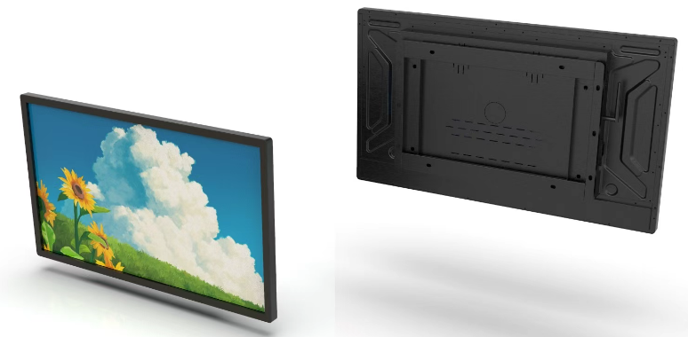 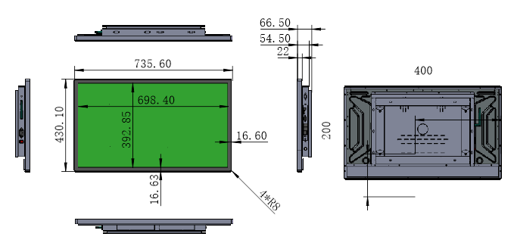
Hongkong Umedia Co., Ltd.
32英寸商显规格参数
型 号 （Model）
产品名称（product name） | AI智慧广告机
产品型号（product mode） | UA32
液晶面板(LCD panel)
面板尺寸 | 32inch
类型(Type) | TFT-LCD
分辨率与刷新率 | 1920 × 1080 @60hz
(Resolution and refresh rate)
亮度(典型值)Brightness (typical) | 250±10%cd/m²
对比度(典型值)Contrast (typical) | 1200:1
可视角度(水平/垂直) Viewing angle (horizontal/vertical) | 178°/178°
响应时间Response time | 8ms
可视区域(mm)visible area（mm） | 698.4(H) × 392.85(V) mm
像素间距（Pixel pitch） | 0.36375×0.36375 (H×V) [69PPI] mm
显示比例（display scale） | 16:9
色彩度 | 16.7M (8-bit)
色彩饱和度(x% NTSC) | 72%
机器参数Machine parameters
方案scheme | RK3576S
CPU | 四核 Cortex-A72 和四核 Cortex-A53，主频最高 2.1GHz
GPU | 四核 Mali-G52 MC3 支持 OpenGL ES1.1/2.0/3.2, OpenCL2.0,Vulkan1.1，内嵌高性能 2D 加速硬件
内存 | 8G
存储 | 128G
安卓版本 | Android 14
无线网络 | 支持 2.4GHz/WiFi6 支持 802.11b/g/n /ax 协议，5GHz WiFi（选配）
以太网 | LAN 10M/100M
端口 | USBx2,RJ45，HDMI IN ,AUDIO
功放 | 4欧5瓦X2
按键 | NO
遥控 | 选配
摄像头 | 外挂500W摄像头 （摄像头麦克风一体）
麦克风 | 外挂双麦克风 （摄像头麦克风一体）
触摸 | 电容触摸
系统软件 | 支持远程发布管理，定时开关机。实时远程监控，系统崩溃自恢复，7*24 小时无人值守。支持开机动画定义。支持U盘升级。支持服务器/单机模式切换。(选配）
菜单语言 | 中文
电源特性Power characteristics
输入电源 input power | AC100 V ~ 240 V/50/60 Hz
电源功耗(典型值)Power consumption (typical value) | 60W
电源待机功耗Power standby power consumption | 0.5W
机械规格参数Mechanical specification parameters
外观appearance | 黑色
安装形式Installation form | 壁挂 支持横竖屏安装
壁挂孔距Wall mounted hole spacing | 400X200mm
环境environment
工作温度Working temperature | 0℃~50℃
工作湿度Working humidity | 20%~80%(不凝结)
存储温度storage temperature | -20℃~60℃
存储湿度Storage humidity | 10%~90%(不凝结)
包装Package
整机尺寸(mm)Dimensions（mm） | 735.6*430*66.5mm 长*高*厚
包装尺寸（mm）Package size（mm） | 845*570*160mm 长*高*厚
包装方式Packaging method | 纸箱
标配附件Standard accessories | 电源线，摄像头麦克风 ，WiFi天线，
二、效果图与六视图（图片仅供参考，以实物为准）Rendering and Six Views (Images for reference only, subject to actual product

